処理概要
テレフォンレポートシステム |  |  |  |  |  | 処理ID |  | 0 |  |  |  | 作成者 | 李梁 | 作成日 | 2014-07-18
２．処理概要 |  |  |  |  |  | 処理名称 |  | 挙式インポート |  |  |  | 査閲者 | 韓 | 査閲日 | 2014-07-18
 |  |  |  |  |  |  |  |  |  |  |  | 承認者 |  | 承認日

 | 処理フロー |  |  |  |  |  |  |  |  | 処理概要

T_Party
 |  |  |  |  |  |  |  |  |  | 【画面機能】
 |  |  |  |  |  |  |  |  |  | ・ | 参照したファイルをインポートする

挙式インポート

No |  | テーブル名称 | テーブルID | 編成 | I/O |  | 備考 |  | 特記事項
1 | T_挙式_パーティ |  | T_Party

画面遷移
テレフォンレポートシステム | 処理ID | 0 | 作成者 | 李梁 | 作成日 | 2014-07-18
３．画面遷移図 | 処理名称 | 挙式インポート | 査閲者 | 韓 | 査閲日 | 2014-07-18
 |  |  | 承認者 |  | 承認日

＜凡例＞
メインWindow
タブ
ポップアップ
■PopUp
××画面
○○△△
××画面
<VIEW0xxx>
○○△△
××画面
<VIEW0xxx>

挙式インポート

［キャンセル］
［承認依頼取消］
［キャンセル］
［承認依頼］
［送付情報出力］
［送付情報出力］
［いいえ］
［いいえ］
［いいえ］
［いいえ］
［いいえ］

画面ｲﾒｰｼﾞ
テレフォンレポートシステム | 処理ID | 0 | 作成者 |  | 李梁 | 作成日 | 2014-07-18
５．画面ｲﾒｰｼﾞ | 処理名称 | 挙式インポート | 査閲者 |  | 韓 | 査閲日 | 2014-07-18
 |  |  | 承認者 |  |  | 承認日

画面レイアウト |  |  |  | 補足説明

 |  |  |  | ＜目的＞
 |  |  |  | ・店舗データをインポートする

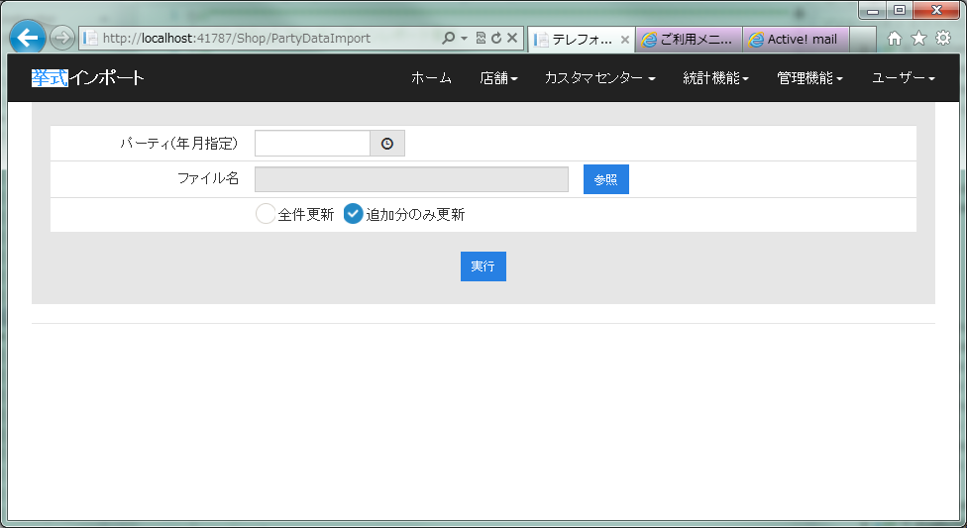

 |  |  |  | ＜用途＞
 |  |  |  | ・社員データをインポートする

 |  |  |  | ＜ボタン＞

 |  |  |  |  | 「参照」：インポートファイルを参照することができる
 |  |  |  |  | 「実行」：社員データがインポートする
 |  |  |  |  | 「時間参照」：指定年月選ぶことができる
 |  |  |  |  | 「全件更新」：全件更新が行う
 |  |  |  |  | 「追加分のみ更新」：追加分のみ更新は行う

 |  |  |  | ＜備考＞
 |  |  |  | エラーメッセージ：「挙式インポートエラー」

